巴伯大陆
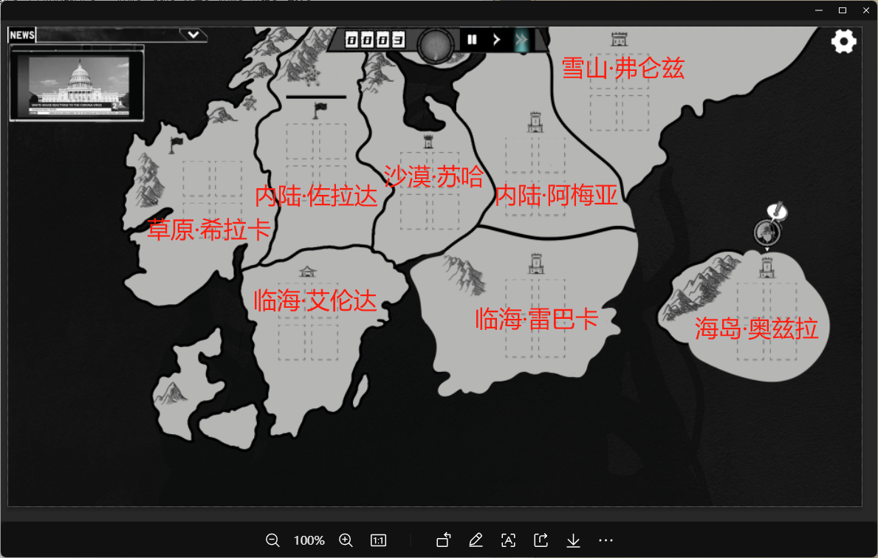
巴伯大陆(Bubble Land)是一个跟地球很像的星球。
以地球的文明维度来看，巴伯大陆目前正介乎中世纪和一次工业革命之间的状态。
之所以时间跨度比较大，因为在巴伯大陆上各个城市的发展极度不平衡。
当西部临海城市艾伦达已经可以乘坐空艇做全球贸易的时候，北方雪原中的弗仑兹还在忙着向神明虔诚地祭拜。

内陆城市佐拉达
 | 佐拉达是传统的农业城市，城外有良田千顷，但是最近几年越来越多的土地失去了肥力
 | 作物也变得越来越干枯，再也结不出饱满的稻穗，长不出甜美的果实

内陆城市阿梅亚
 | 帝国的中心，权力的顶峰，最强的军事实力，女帝最坚固的城池
 | 然而光明的角落里，阴影在黏稠地流动着，流向刺鼻又昏暗的小巷

临海城市雷巴卡
 | 渔业发达的城市，印斯茅斯的友邦，本地人热情好客，不论是陆地上的还是水里的
 | 捕鲸船停靠在岸边，奇怪的生物残躯在沙石上腐烂，散发出迷人的芬芳

临海城市艾伦达
 | 信仰之都艾伦达，教皇的子民俯首在一万级阶梯之下，虔诚跪拜
 | 金石之塔的顶端绽放着炫目的光彩，远远射向东北钢铁浇筑的城墙

草原城市希拉卡
 | 青葱的浪涛在无边无际的原野上滚动，拍向飞驰的骏马和马背上自由的梦
 | 拜亚基在无云的蓝色天际翱翔，舞女们在移动的巨型平台上翩然起舞，纵声歌唱

沙漠城市苏哈
 | 异域风情是这里的主旋律，奇珍异宝总藏在不起眼的角落等待有缘人的临幸
 | 低矮的房屋中，泛着橙黄色的目光狡黠而危险
 | 自城中心百米深的地底，宇宙另一端的思维正渗出地表，随着风沙包裹着每一寸金黄的土地

雪山城市弗仑兹
 | 传说中这里是属于梦境的国度，洁白如镜，纤尘不染
 | 铁青色的巨人会托着石碑漫步在风雪之中，述说着早已被人遗忘的沉重历史

海岛城市奥兹拉
 | 风帆在海平面高傲地扬起，飞空艇往返于大陆与海岛交流着财富和信息
 | 参天的植被在大雨和艳阳中扭曲生长，发出愉悦的低语，掩盖着部落王座下邪恶的秘密

巴伯纪元865年，双星即将再度归位，玩家如果没有成功，则直接失败
时间回到860年

